レベル0_全体図
レベル0 データフロー図（全体像）

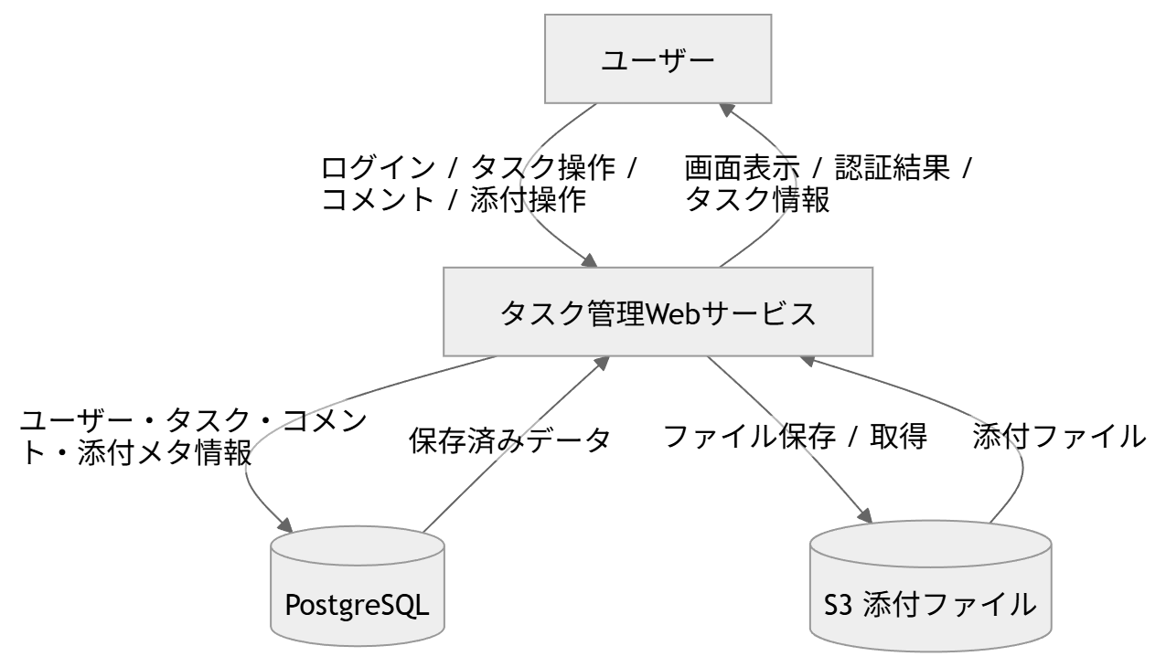

No | 送信元 | 送信先 | データ | 目的 | 備考
1 | ユーザー | タスク管理Webサービス | ログイン情報、タスク入力、コメント入力、添付操作 | ユーザー操作の受付 | ブラウザ/React経由
2 | タスク管理Webサービス | ユーザー | 画面表示データ、認証結果、タスク情報 | 結果返却 | JSON/画面描画
3 | タスク管理Webサービス | PostgreSQL | ユーザー情報、タスク情報、コメント情報、添付メタ情報 | 業務データの保存・参照 | RDS想定
4 | タスク管理Webサービス | S3(添付ファイル) | 添付ファイル本体 | ファイル保存・取得 | DBにはメタ情報のみ保持

レベル1_MVP
レベル1 データフロー図（MVP中心）

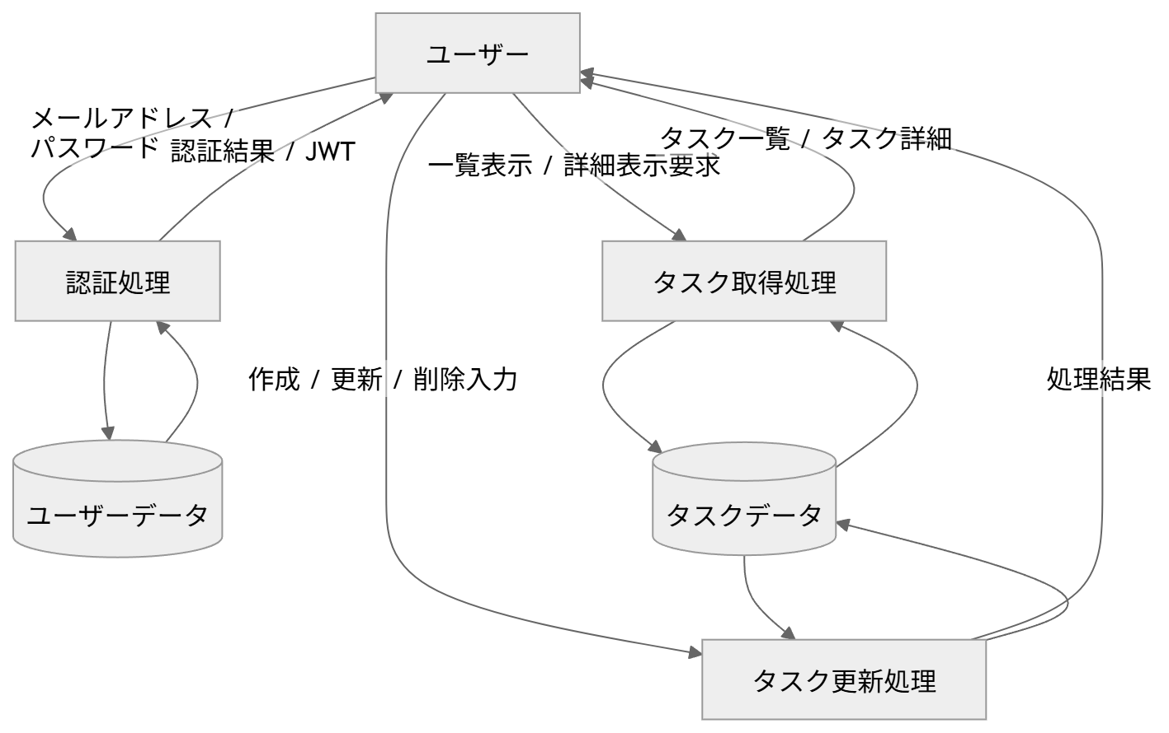

区分 | 名称 | 説明 | 入力データ | 出力データ | 参照/更新先 | 備考
外部実体 | ユーザー | システムを利用する主体 | - | - | -
処理 | 認証処理 | ログイン要求を受け、ユーザー情報を確認し認証結果/JWTを返却する | メールアドレス、パスワード | 認証結果、JWT | ユーザーデータ | ログイン画面と対応
処理 | タスク取得処理 | 一覧表示や詳細表示要求に応じてタスクデータを取得する | 一覧表示要求、詳細表示要求 | タスク一覧、タスク詳細 | タスクデータ | タスク一覧/詳細画面と対応
処理 | タスク更新処理 | タスクの作成・更新・削除を行う | 作成/更新/削除入力 | 処理結果 | タスクデータ | タスク作成/編集/削除と対応
データストア | ユーザーデータ | 認証対象ユーザー情報を保持 | - | - | - | users
データストア | タスクデータ | タスク情報を保持 | - | - | - | tasks

データフローNo | 送信元 | 送信先 | データ内容 | 目的 | 画面対応 | MVP対象
1 | ユーザー | 認証処理 | メールアドレス、パスワード | ログイン認証の開始 | ログイン画面 | ○
2 | 認証処理 | ユーザー | 認証結果、JWT | ログイン結果の返却 | ログイン画面 | ○
3 | 認証処理 | ユーザーデータ | ユーザー参照 | 認証対象ユーザー確認 | 内部処理 | ○
4 | ユーザー | タスク取得処理 | 一覧表示要求、詳細表示要求 | タスク参照の開始 | タスク一覧/詳細画面 | ○
5 | タスク取得処理 | ユーザー | タスク一覧、タスク詳細 | 表示データの返却 | タスク一覧/詳細画面 | ○
6 | タスク取得処理 | タスクデータ | タスク参照 | タスクデータ取得 | 内部処理 | ○
7 | ユーザー | タスク更新処理 | 作成/更新/削除入力 | タスク変更要求 | タスク作成/編集/詳細画面 | ○
8 | タスク更新処理 | ユーザー | 処理結果 | 更新結果返却 | タスク作成/編集/詳細画面 | ○
9 | タスク更新処理 | タスクデータ | タスク登録/更新/削除 | タスクデータ更新 | 内部処理 | ○

レベル1_拡張
レベル1 データフロー図（拡張機能）

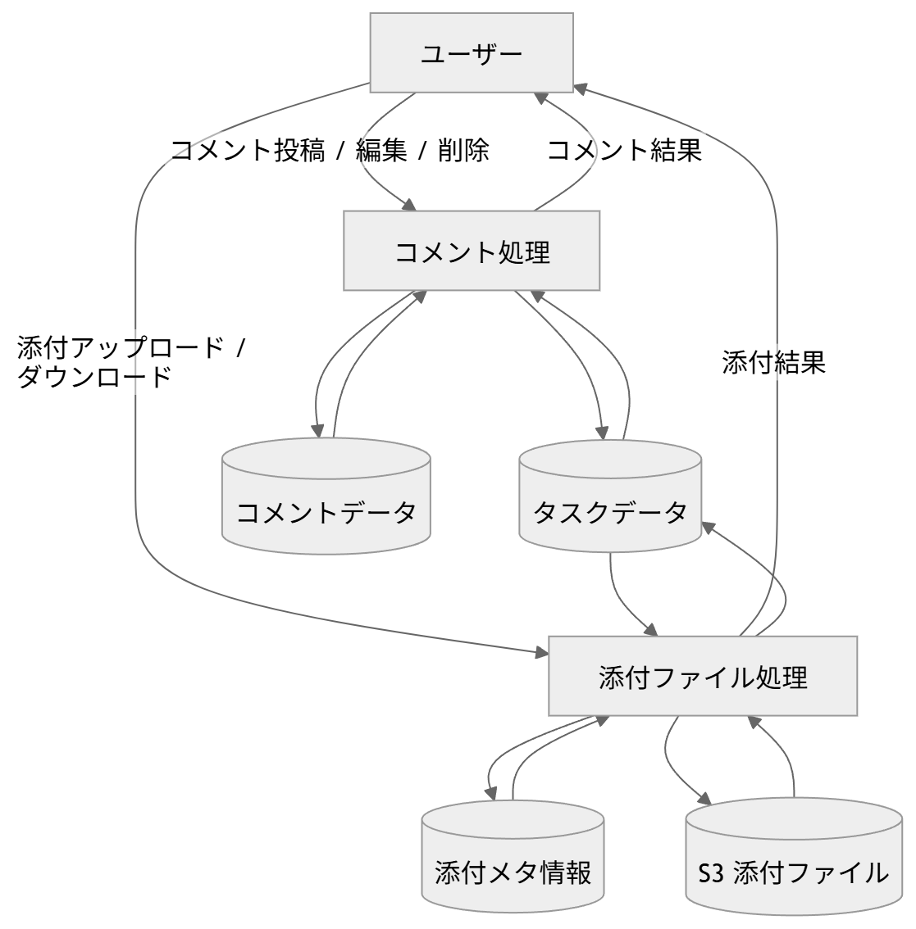

区分 | 名称 | 説明 | 入力データ | 出力データ | 参照/更新先 | 備考
処理 | コメント処理 | コメントの投稿・編集・削除を行う | コメント投稿/編集/削除入力 | コメント結果 | コメントデータ、タスクデータ | タスク詳細画面内
処理 | 添付ファイル処理 | 添付ファイルのアップロード・ダウンロードを行う | 添付アップロード/ダウンロード要求 | 添付結果 | 添付メタ情報、S3、タスクデータ | タスク詳細画面内
データストア | コメントデータ | コメント情報を保持 | - | - | - | comments
データストア | 添付メタ情報 | 添付ファイルのメタ情報を保持 | - | - | - | attachments
データストア | S3(添付ファイル) | 添付ファイル本体を保存 | - | - | - | S3

データフローNo | 送信元 | 送信先 | データ内容 | 目的 | 画面対応 | 拡張区分
1 | ユーザー | コメント処理 | コメント投稿/編集/削除入力 | コメント操作 | タスク詳細画面 | コメント
2 | コメント処理 | ユーザー | コメント結果 | 結果返却 | タスク詳細画面 | コメント
3 | コメント処理 | コメントデータ | コメント登録/更新/削除 | コメントデータ更新 | 内部処理 | コメント
4 | コメント処理 | タスクデータ | 対象タスク参照 | 関連タスク確認 | 内部処理 | コメント
5 | ユーザー | 添付ファイル処理 | 添付アップロード/ダウンロード要求 | ファイル操作 | タスク詳細画面 | 添付
6 | 添付ファイル処理 | ユーザー | 添付結果 | 結果返却 | タスク詳細画面 | 添付
7 | 添付ファイル処理 | 添付メタ情報 | 添付メタ情報登録/参照 | ファイル情報管理 | 内部処理 | 添付
8 | 添付ファイル処理 | S3(添付ファイル) | ファイル保存/取得 | ファイル本体操作 | 内部処理 | 添付
9 | 添付ファイル処理 | タスクデータ | 対象タスク参照 | 関連タスク確認 | 内部処理 | 添付

